qu
견 적 서

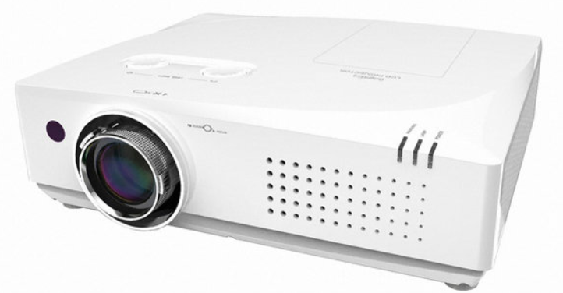
바디텍메드 |  | 귀하
전화 :
팩스 :
담당 :

아래와 같이 견적합니다.

견 적 합 계 : | ₩2,024,000
견 적 일 자 : | 2017-10-10
결 재 조 건 :

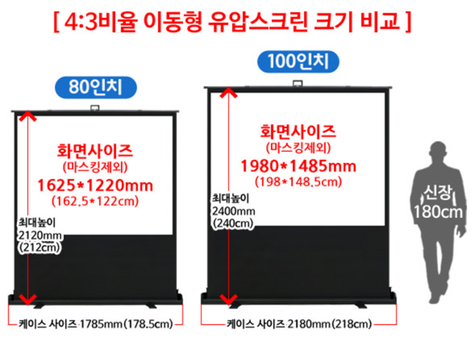
품 명 | 규 격 | 수 량 | 단 가 | 금 액 | 세 액 | 합 계 액
 |  |  |  | - | - | -
프로젝터 | 캐논 CLP-504 | 1 | 1,400,000 | 1,400,000 | 140,000 | 1,540,000

 | 5,000안시 루멘 밝기
 | 1024 x 768 XGA 해상도
 | 10,000 : 1 의 뛰어난 명암비
 | 상하좌우, 코너 키스톤
 | 3 LCD 프로젝터
 | HDMI, RGB 단자
 | 소비전력 350W
 | 무게 4.85Kg

스크린 | 80인치 유압스크린 | 1 | 200,000 | 200,000 | 20,000 | 220,000

스크린 | 100인치 유압스크린 | 1 | 240,000 | 240,000 | 24,000 | 264,000

* 결제계좌 : 신한 110-138-600484 씨-넷 |  |  | 합 계 | 1,840,000 | 184,000 | 2,024,000
* 견적담당 : | 조규장(010-2910-7760)
* REMARK

